关系图
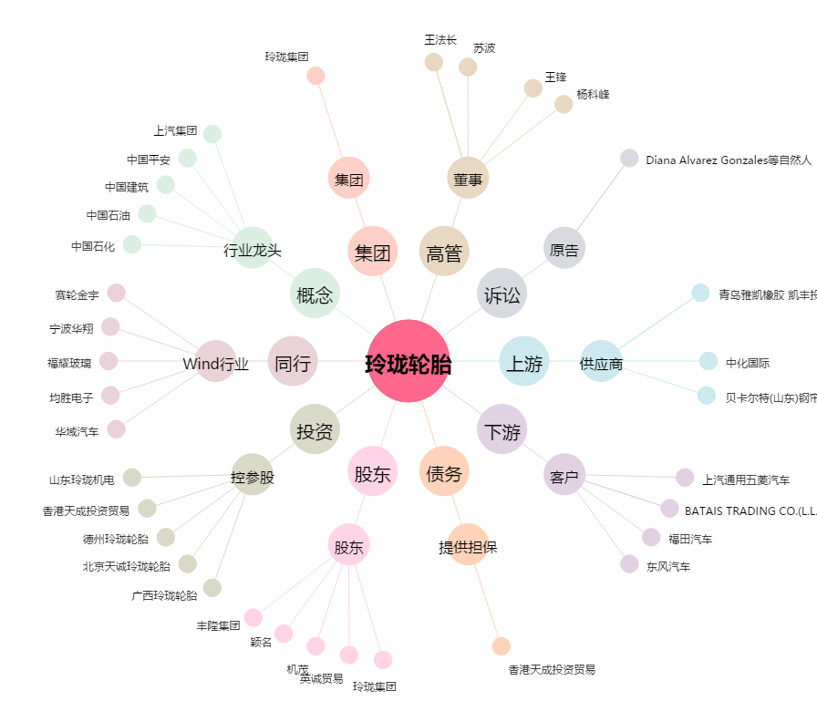
玲珑轮胎[601966.SH] - 关系概览图

